Summary table
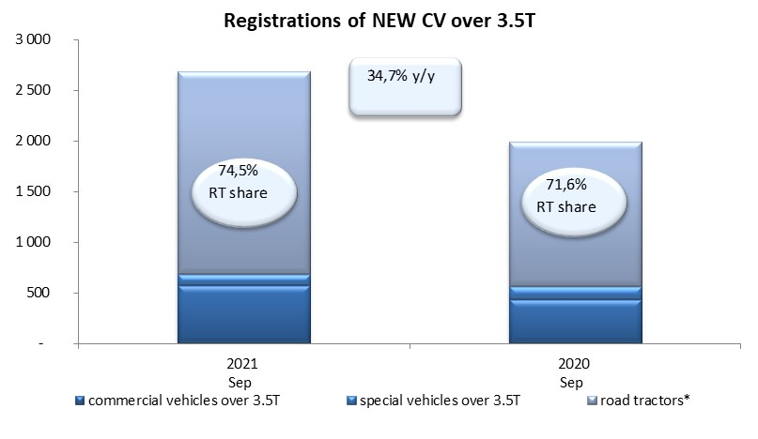
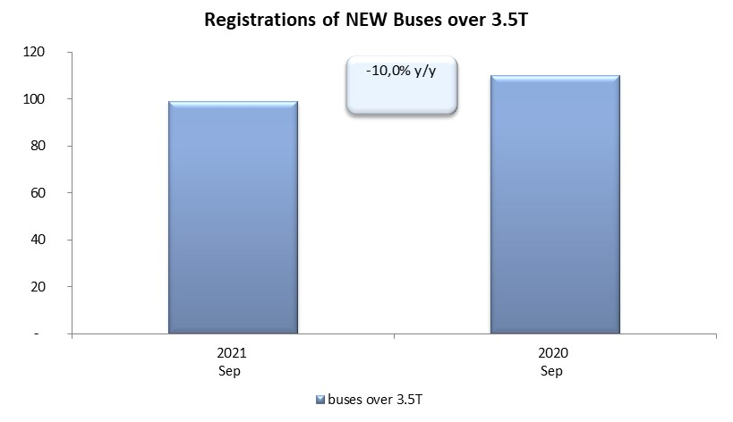
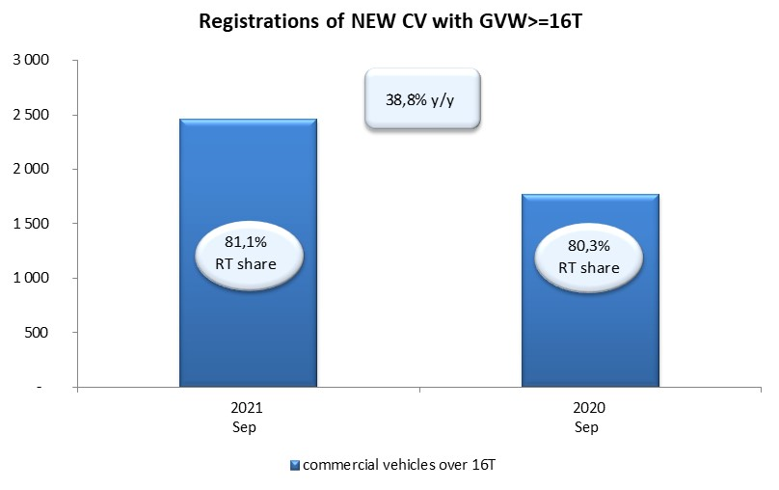
PZPM based on CEP (Central Register of Vehicles) |  |  |  |  |  | 06/10/2021
 |  |  |  |  |  | units
FIRST REGISTRATIONS OF NEW COMMERCIAL VEHICLES OVER 3.5T
 | 2021 Sep | 2020 Sep | % change y/y | 2021 Jan - Sep | 2020 Jan - Sep | % change y/y
CV - TOTAL | 2,682 | 1,991 | 34.7% | 23,249 | 13,172 | 76.5%
commercial vehicles over 3.5T | 575 | 433 | 32.8% | 4,820 | 3,391 | 42.1%
special vehicles over 3.5T | 110 | 133 | -17.3% | 619 | 693 | -10.7%
road tractors* | 1,997 | 1,425 | 40.1% | 17,810 | 9,088 | 96.0%
BUSES - TOTAL | 99 | 110 | -10.0% | 1,056 | 1,028 | 2.7%
COMMERCIAL VEHICLES - TOTAL | 2,781 | 2,101 | 32.4% | 24,305 | 14,200 | 71.2%
*/ The data does not cover new registrations of domestic producers their own brands

